Sheet1
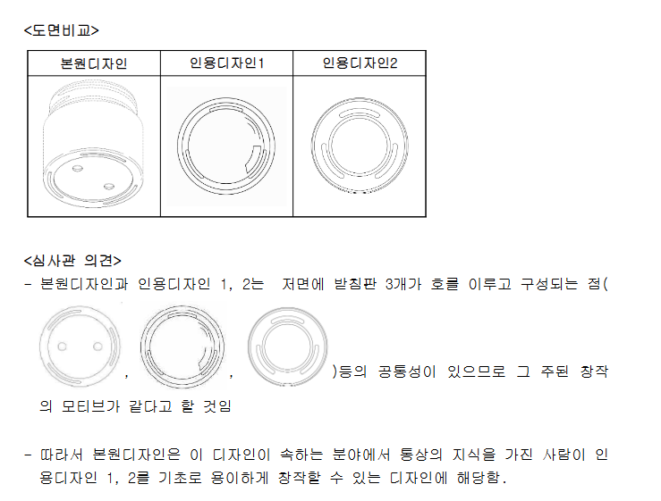
로카르노 분류 | 출원번호 | 거절이유 | 이 출원디자인과 공지 디자인 유사여부 판단 |  | 발송일자 | 사진
 |  |  | 차이점 | 공통점
9-1 | 30-2017-0010778 | 이 디자인등록출원디자인은 그 출원전인 2015년 05월 전기통신회선 네이버 쇼핑몰 을 통하여 공중이 이용할 수 있게 된 화장품 오일 병(또는 용기)의 디자인과 유사하 므로, 디자인보호법 제33조제1항제3호에 따라 디자인등록을 받을 수 없습니다. | 이 출원디자인과 공지 디자인(아래 그림 참고)은 모두 화장품 용기로서, 용기의 뚜껑 부분 유무에서 차이가 있으나 | 이 출원디자인과 공지 디자인(아래 그림 참고)은 모두 화장품 용기로서, 용기의 뚜껑 부분 유무에서 차이가 있지만 ① 양 디자인 모두 상단과 하단의 폭이 용기의 중간 부분보다 넓은 구조를 취하고 있는 점, ② 용기의 상단과 하단의 연결부분이 자연스러운 곡면형태로 이루어있는 점, ② 용기의 상단과 하단의 연결부분이 자연스러운 곡면형태로 이루어진점, ③ 용기의 몸체의 중간 부분에서 하단 부분으로 홈이 형성되어 있는 점,④ 용기의 밑 부분이 뭉퉁한 곡면이 있는 점 등에서 유사하여 일반 수요자들에게 느껴지는 전체적인 미감이 유사해 보일 수 있습니다. | 2017.08.29.
9-1 | 30-2014-0047289 | 이 디자인등록출원디자인은 그 출원 전에 공지되어 국내/외국공보에 게재된 붙임 의 디자인의 형상·모양을 거의 그대로 “화장품용기”의 형상ㆍ모양으로 나타낸 정 도에 불과하므로, 디자인보호법 제33조제2항에 따라 디자인등록을 받을 수 없습니다. |  | <심사관 의견> 본원디자인과 인용디자인 1, 2는 저면에 받침판 3개가 호를 이루고 구성되는 점등의 공통성이 있으므로 그 주된 창작의 모티브가 같다고 할 것임.따라서 본원디자인은 이 디자인이 속하는 분야에서 통상의 지식을 가진 사람이 인 용디자인 1, 2를 기초로 용이하게 창작할 수 있는 디자인에 해당함 | 2015.04.01
9-1 | 30-2014-0047288 | 이 디자인등록출원디자인은 그 출원 전에 공지되어 외국공보에 게재된 붙임의 디 자인의 형상·모양을 거의 그대로 “화장품용기”의 형상ㆍ모양으로 나타낸 정도에 불과하므로, 디자인보호법 제33조제2항에 따라 디자인등록을 받을 수 없습니다. |  | 본원디자인은 부분디자인으로서 등록받고자 하는 부분은 몸체의 상부 뚜껑 결합부분이며, 인용디자인들과 대비시 몸체의 상부 뚜껑 결합부분이 원형인 점, 이 부분에 나사산이 1개 형성되어 회전하여 뚜껑을 열고 닫을 수 있는 점 등의 공통성이 있 으므로 그 주된 창작의 모티브가 같다고 할 것임. 따라서 본원디자인은 이 디자인이 속하는 분야에서 통상의 지식을 가진 사람이 인용디자인을 기초로 용이하게 창작할 수 있는 디자인에 해당함 | 2015.03.04. | 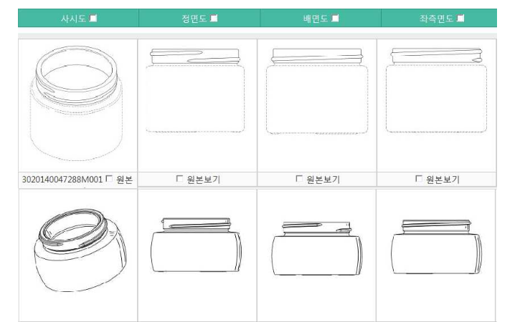
9-1 | 30-2014-0047287(위랑 같은 도면/거절이유 상이) | 이 디자인등록출원디자인은 그 출원 전인 2005년 1월 25일 OHIM공보에 게재된 붙임의 디자인의 형상·모양을 거의 그대로 “화장품용기”의 형상ㆍ모양으로 나타낸 정도 에 불과하므로, 디자인보호법 제33조제2항에 따라 디자인등록을 받을 수 없습니다. |  | 본원디자인과 인용디자인은 몸체의 상부 뚜껑 결합부분이 지름이 작은 원형이며 이 부분에 나사산이 1개 형성되어 회전하여 뚜껑을 열고 닫을 수 있는 점, 몸체의 하부는 상부보다 지름이 큰 원형인 점, 저면에 받침판 3개가 호를 이루고 구성되는점 등의 공통성이 있으므로 그 주된 창작의 모티브가 같다고 할 것임 | 2015.03.04. | 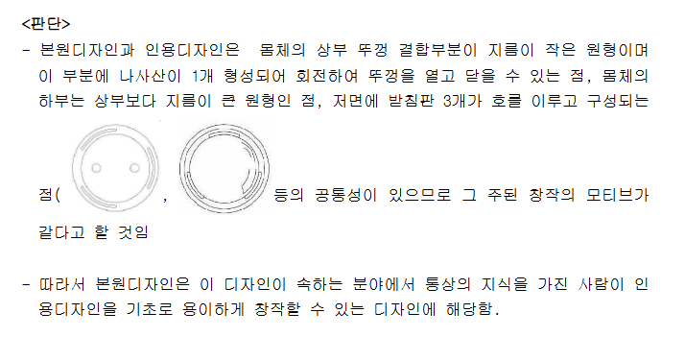
9-1 | 30-2020-0012218 | 출원디자인은 [공지디자인1,2,3]를 변경·조합 또는 전용하여 구성한 정도에 불과하므로 그 디자인 분야에서 흔한 창작수법이나 표현방법에 의해 이를 전용 하였음에 불과한 디자인으로 창작 수준이 낮은 디자인에 해당합니다. |  | "-출원 디자인은 '화장품 용기'로1) 상부 원형 덮개로 구성된 점, 2) 하부 원기둥형 본체로 구성된 점에 특징이 있습니다. "-공지 디자인는 1) 상부 원형 덮개로 구성된 점,2) 하부 원기둥형 본체로 구성된 점은 출원디자인 화장품 용기의 전체적인 형상ㆍ모양과 유사합니다. | 2020.10.29. | 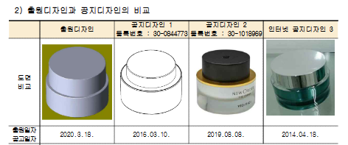
9-1 | 30-2017-0053572 | 이 디자인등록출원디자인은 그 출원전인 2012년 01월 11일 전기통신회선 (http://www.ebn.co.kr/news/view/535456)을 통하여 공중이 이용할 수 있게 된 화장 품용기 디자인과 유사하므로, 디자인보호법 제33조제1항제3호에 따라 디자인등록을 받을 수 없습니다. |  | 양 디자인은 뚜껑과 본체의 길이 비율의 차이를 제외한 전체 형상 및 조합이 상당 부분 유사하여, 당업자 및 일반 수요자 시점에서 양 디자인을 관찰하였을 때 혼동 우려가 있을 정도이므로 서로 유사한 디자인으로 판단함 | 2018.06.04 | 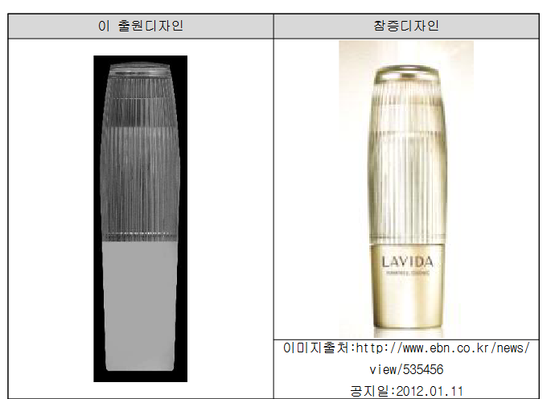
28-3 | 30-2022-0030127 | 그 디자인 분야에서 흔한 창작수법이나 표현방법으로 변경·조합 또는 전용한 것으로, 이 출원 디자인은 출원 전에 공지된 디자인을 단순히 상업적·기능적 변형하였거나, 통상의 디자이너가 용이하게 창작할 수 있는 것으로 판단되므로 디자인보호법 제33 조 제2항에 의해 디자인 등록을 받을 수 없습니다. | 다만 용기 표면에 형성된 육각 딤플(dimple)의 배열과 표면에 음각으로 형성된 'V'자 표시유무의 차이는 있으나 이는 인용디자인을 기초로한 상업적∙기능적 변형한 것에 불과한 것으로 사료됩니다. | 본원과 인용디자인은 립밤용기로서 용도와 기능이 유사하고 골프공을 디자인 모티브로 한 공통점이 있습니다 | 2022.12.15.
28-2 | 30-2019-0019188 | 용이 창작 디자인 |  | 본원디자인의 경우 [참증디자인1]의 전체적인 형상(전체적인 형상에 적용된 라운드의 곡면 크기)과 [참증디자인2]의 뚜껑 상단을 구성하고 있는 세부적인 형상, (기존에 판매 및 유통되고 있는)립스틱 용기에서 사용되고 있는 일반적인 형태 및 구조 등을 참고하여 구성한 창작이 용이한 디자인에 해당된다고 판단됩니다. | 2020.02.29. | 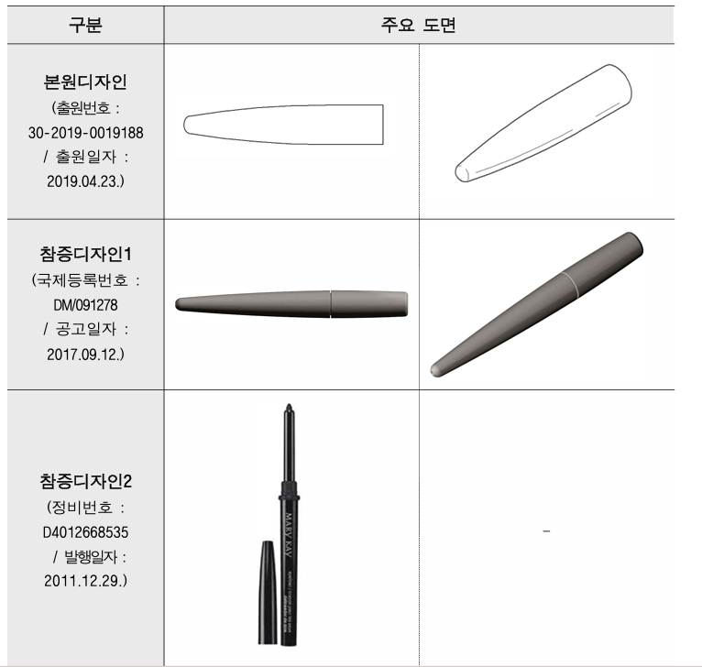
28-3 | 30-2018-0038631 | 디자인등록출원디자인은 그 출원 전인 1995.05.15.자 실용신안 제30 -0155372-0000(30-1993-0016817)호 디자인의 뚜껑 부분 중 일직선으로 배열되어 있 는 타원형의 통공을 대각선 방향으로 배열하여 구성한 정도에 불과하므로 디자인보 호법 제33조제2항에 따라 디자인등록을 받을 수 없습니다. | 타원형의 통공 배열이 일직선인 점과 대각선인 점의 차이는 있으나, 그 가하여진 변화가 단순한 상업적 변화에 지나지 않는 것으로 이는 공용의 형상에서 진전시킨 형상이라 볼 수 없다. | 출원디자인과 비교대상 디자인 ① 내지 ③의 뚜껑 테두리 동일 / 당업자라면 해당 디자인의 창작 과정상 통용되는 일반적 수법인 결합이나 차용 등 의 방법에 의해 변형 시킬 수 있는 정도에 불과한 디자인으로 판단됩니다 |  | 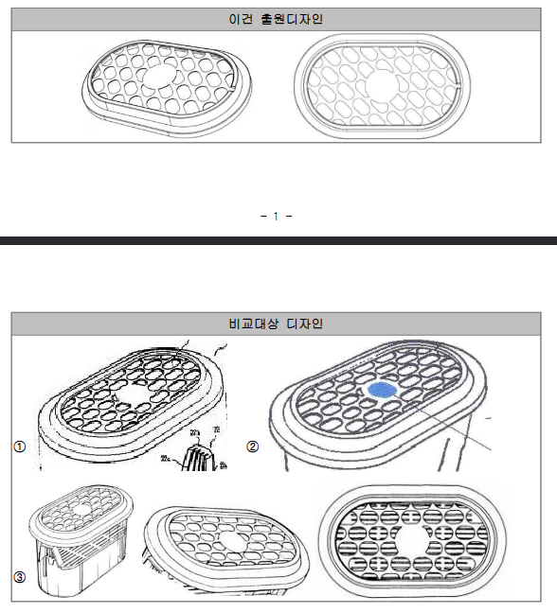
포장용 튜브(다정님 자료) |  |  | 1. 조사대상디자인은 볼록하게 돌출된 상단 일부분이 하단 방향으로 다소 납작하게 눌린 차이가 있음. 2.조사대상디자인은 볼록하게 돌출된 상단부 중심에 원형의 작은 통공이 형성된 차이가 있음. | 1. 상단부가 상단으로 볼록하게 형성 2.볼록하게 돌출된 돌출부 하단으로 나사선이 형성된 특징 |  | 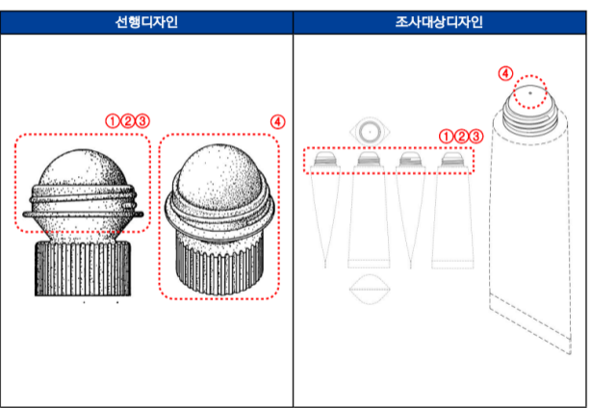
브러쉬(다정님 자료) |  |  | 1. 조사대상제품은 브러시 최하단의 돌출 영역이 물결 모양의 마루에서 마감 형성되고, 선행디자인은 브러쉬 최하단의 돌출 모양의 골에서 마감 형성되는 차이가 있음. | 1.전체적으로 둥근 미감을 형성 2. 브러시 측면이 물결 모양의 3개의 돌출 영역을 형성 |  | 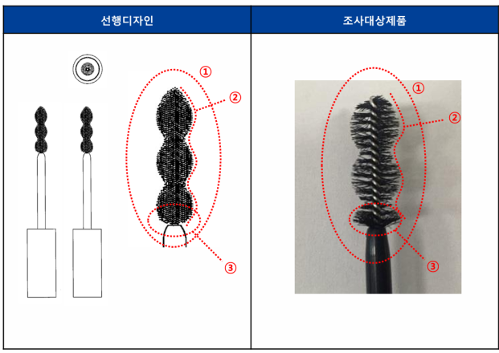
28-3 | 30-2024-0035414 | 주지의 디자인·형상·모양을 거의 그대로 모방 또는 전용한 출원 디자인 |  | 본 출원 디자인은 단순한 원통형에 2개의 분사구가 있는 간단한 형상으로 디자인 대비 기능적 요소인 분무구의 갯수 및 비례만 상이하다고 판단 인용

